Estadísticas
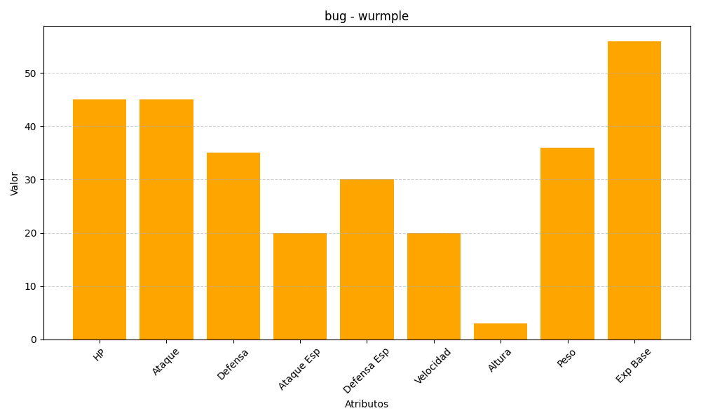
ID | Nombre | Tipo | HP | Ataque | Defensa | Ataque Especial | Defensa Especial | Velocidad | Altura | Peso | Experiencia Base
265 | wurmple | bug | 45 | 45 | 35 | 20 | 30 | 20 | 3 | 36 | 56

